mapy
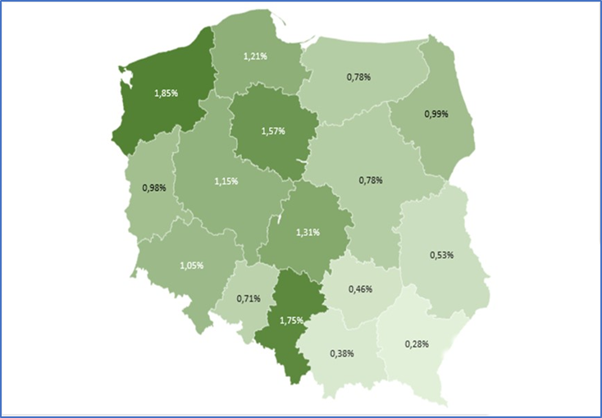
Mapa 1. Wartości wskaźnika LIHC (Wysokie Koszty, Niskie Dochody) w 2020 r. | POWRÓT
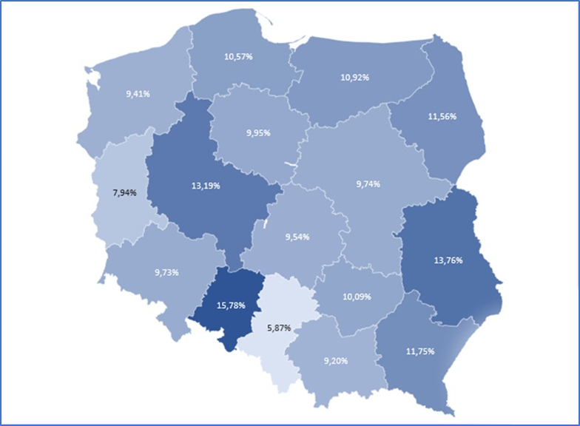

Mapa 2. Wartości wskaźnika 2M (Podwójna mediana wydatków na energię) w 2020 r. | POWRÓT
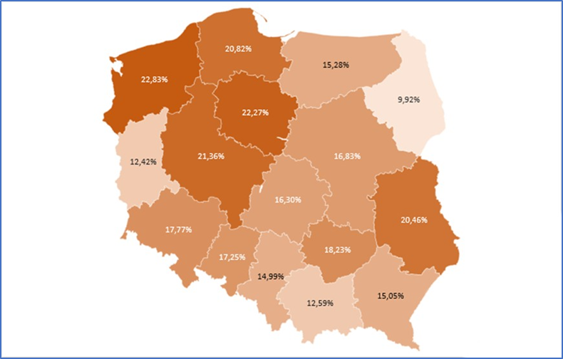

Mapa 3. Wartości wskaźnika Bills (Zdolność do terminowego opłacania rachunków) w 2020 r. | POWRÓT

wykresy
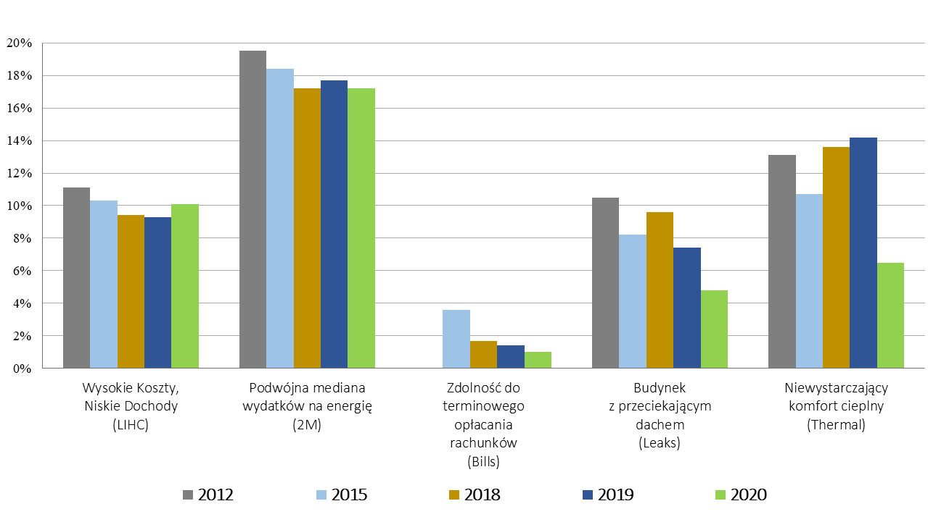
Wykres 1. Wskaźniki ubóstwa energetycznego LIHC, 2M i Bills wg województw w 2020 r. | POWRÓT
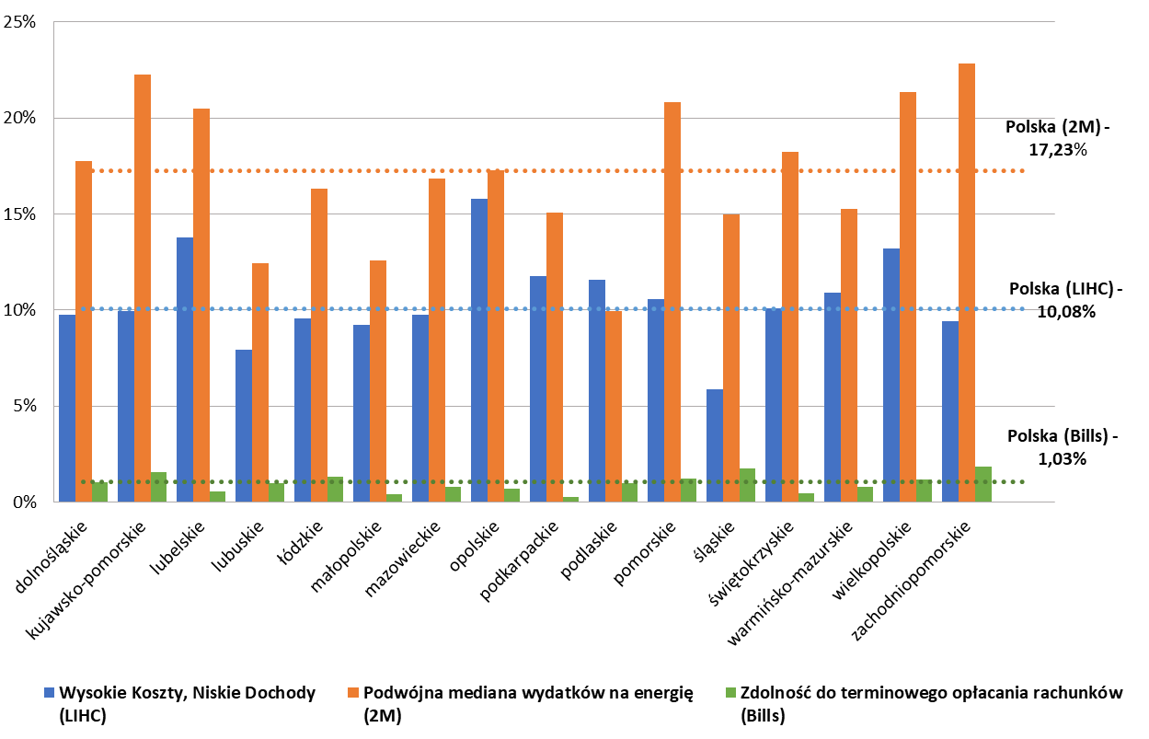

Wykres 2. Wskaźniki ubóstwa energetycznego w latach 2012, 2015, 2018-2020 | POWRÓT
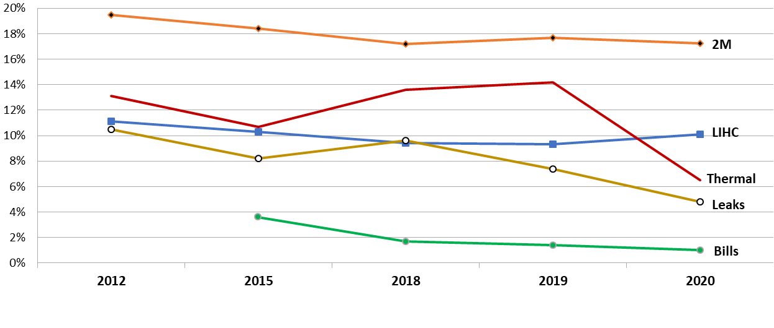

Wykres 3. Wskaźniki ubóstwa energetycznego w latach 2012, 2015, 2018-2020 | POWRÓT

